2022成果物
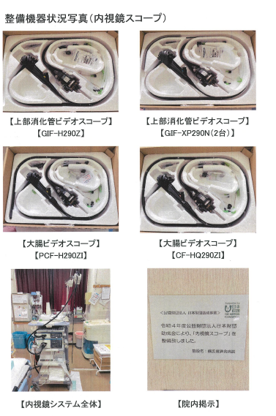
小樽府掖済会病院（乳房X線撮影装置） | 名古屋掖済会病院（汎用超音波画像診断装置）

○機器本体、院内掲示 | ○機器本体
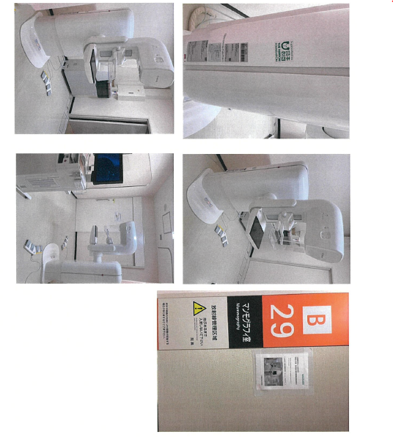
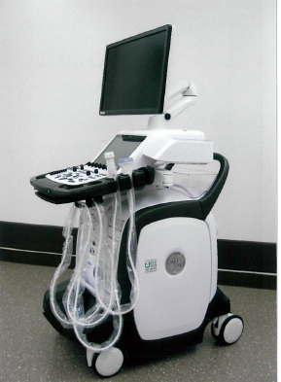
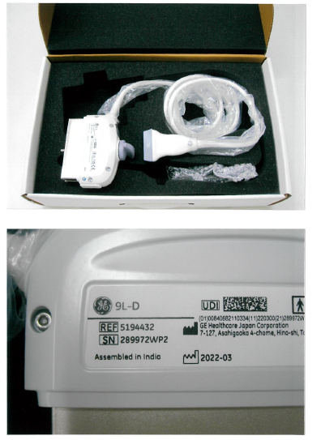

 | ○施設内掲示

宮城利府掖済会病院（自動分析装置） | 神戸掖済会病院（眼科手術用顕微鏡システム）

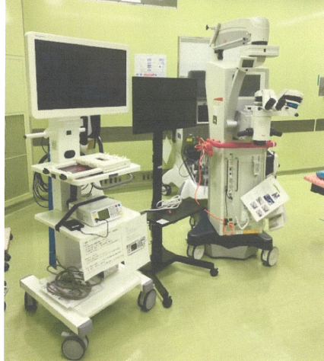
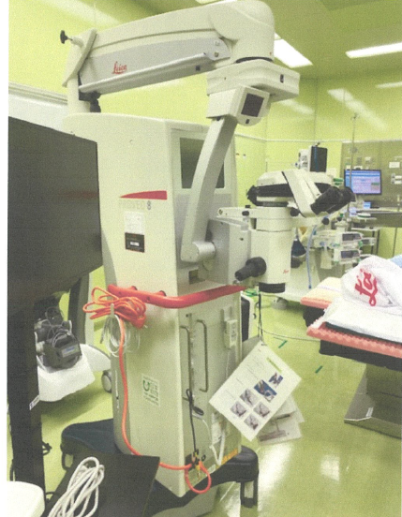
 | ○機器本体 | ○プロープ
○機器本体
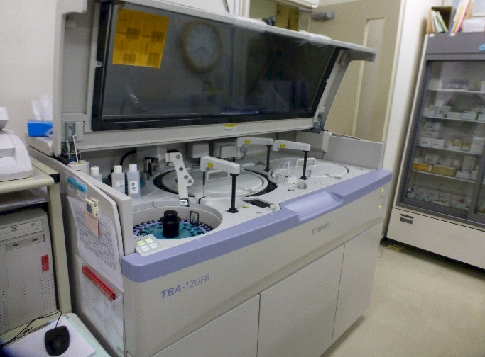
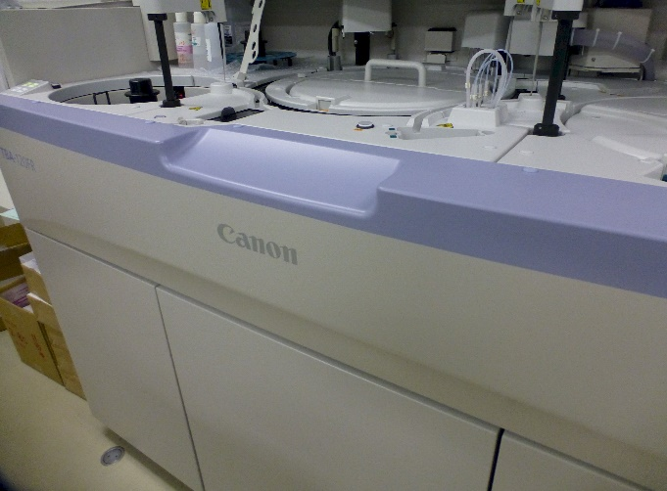

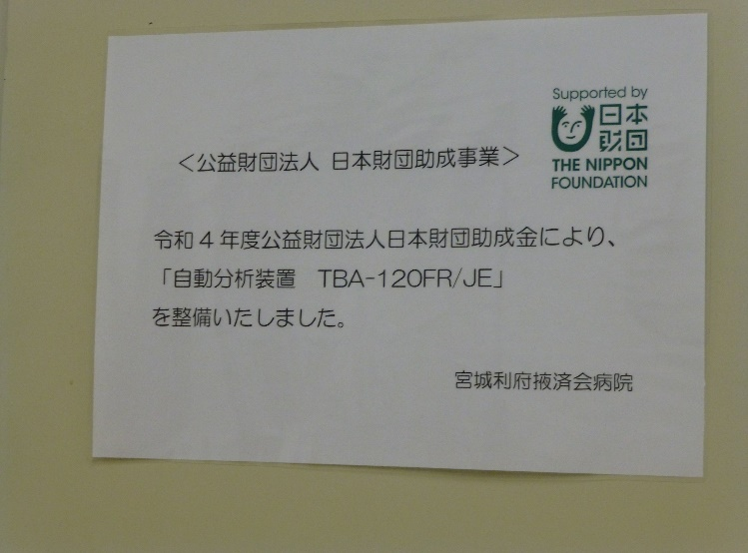
○施設内掲示
 | ○施設内掲示
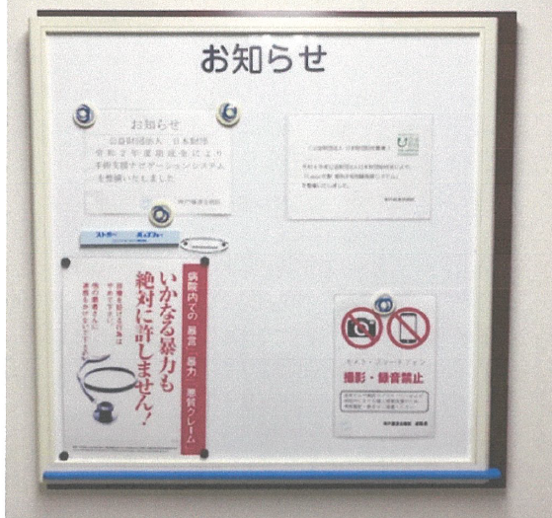

横浜掖済会病院（内視鏡用スコープ）

